设计原则
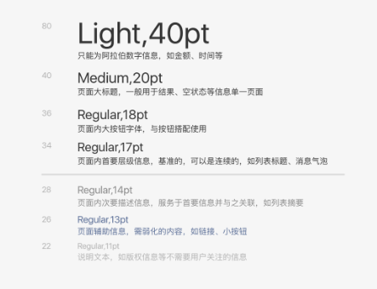
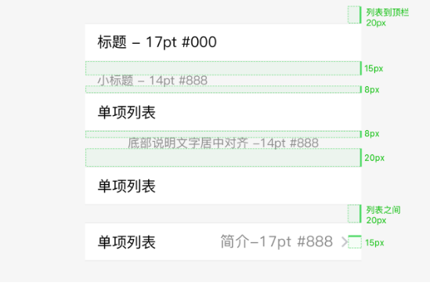
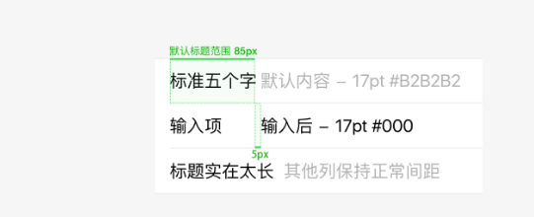
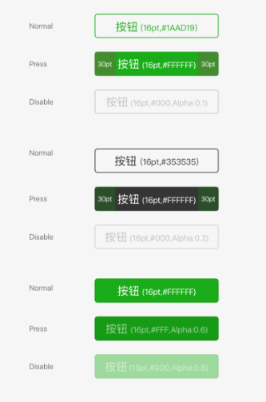
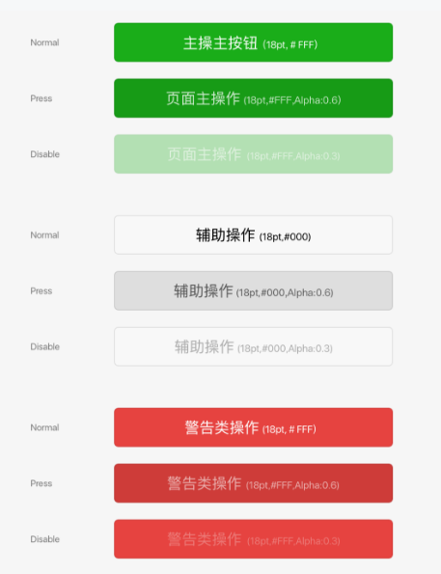
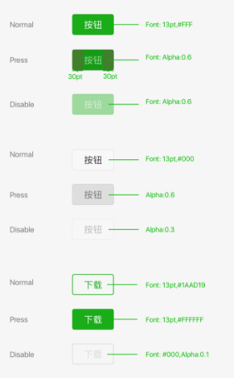
主色（藏蓝） | #554d94 | rgb(85,77,148) | 3a265e
 |  |  | fd730a
按钮颜色(微信绿色) | #09bb07 | rgb(9,187,7)

背景色 | #F5F5F9

分割线: | #d9d9d9

图标下文字颜色： | #666666 |  | tabar字体颜色，商品标题颜色 表单中元素颜色

次文字颜色 | #888888 |  | 如图标下的颜色 或者是上面是金额 input框说明文字

form占位符 | #b2b2b2 |  | input占位符

主要标题颜色 ： | #353535 |  | 如分栏目类的

连接颜色 | #576b95 |  | 超链接 可点击

警告色 | #e64340

按钮由可点击变成不可点击，直接透明度是20% 至 10%

